Betting Decisions
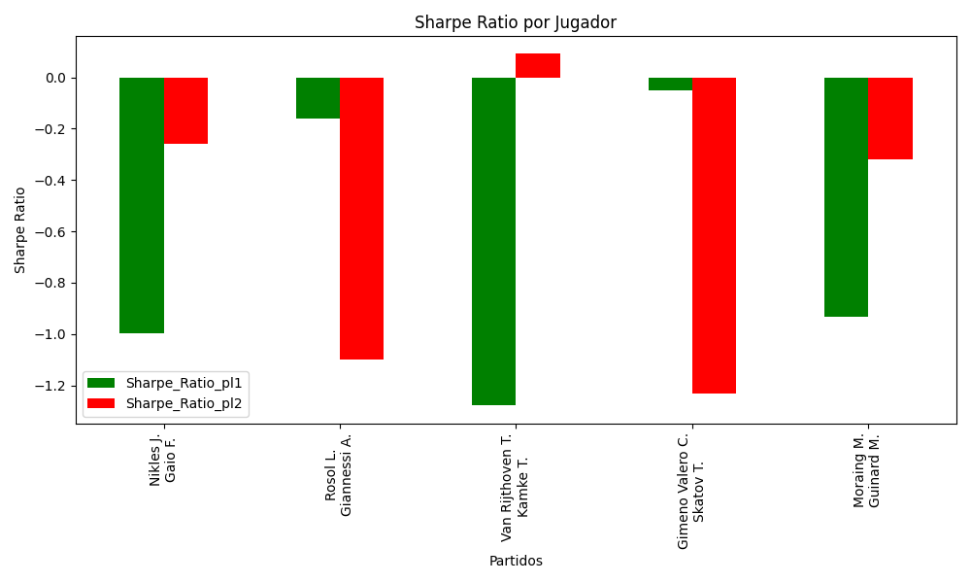
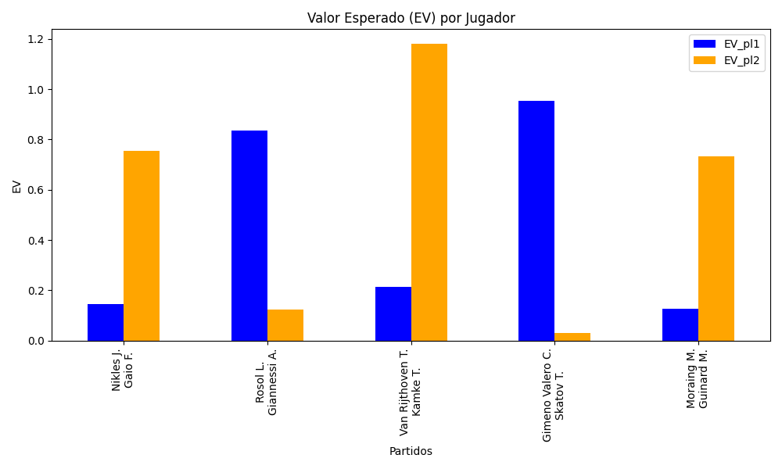
Surface | pl1 | pl1_flag | pl1_hand | pl1_bet | pl2 | pl2_flag | pl2_hand | pl2_bet | Result | DiffProffTime | DiffPts | DiffWeight | DiffHeight | Class | Prob_win_pl1 | Prob_win_pl2 | Accuracy | date_run | EV_pl1 | EV_pl2 | Std_Dev_pl1 | Std_Dev_pl2 | Sharpe_Ratio_pl1 | Sharpe_Ratio_pl2 | Best_Bet_EV | match | Best_Bet | Best_Bet_Sharpe | Money_to_Bet | Prob_Win | Payout
clay | Nikles J. | CHE | Right-Handed | 1.76 | Gaio F. | ITA | Right-Handed | 2 | 0 | -5 | -270 | -16 | -10 | 1 | 0.41491902435 | 0.58508097565 | 0.6 | 2022-03-01 | 0.14517650721 | 0.75524292694 | 0.86716617702 | 0.98541611025 | -0.99729845987 | -0.25852740828 | 0.75524292694 | Nikles J. Gaio F. | pl2 | -0.25852740828 | 1 | 0.58508097565 | 2
clay | Rosol L. | CZE | Right-Handed | 2.2 | Giannessi A. | ITA | Left-Handed | 1.63 | 0 | 4 | -116 | 1 | 8 | 0 | 0.57328086096 | 0.42671913904 | 0.6 | 2022-03-01 | 0.83449875508 | 0.12227133567 | 1.0881216801 | 0.80619924477 | -0.16128825308 | -1.1011281269 | 0.83449875508 | Rosol L. Giannessi A. | pl1 | -0.16128825308 | 1 | 0.57328086096 | 2.2
clay | Van Rijthoven T. | NLD | Right-Handed | 1.25 | Kamke T. | DEU | Right-Handed | 3.73 | 0 | -10 | -65 | 13 | 10 | 0 | 0.53911574518 | 0.46088425482 | 0.6 | 2022-03-01 | 0.21301042666 | 1.1799825253 | 0.62308451283 | 1.8592841863 | -1.2791034875 | 0.091423638483 | 0.21301042666 | Van Rijthoven T. Kamke T. | pl1 | -1.2791034875 | 1 | 0.53911574518 | 1.25
clay | Gimeno Valero C. | ESP | Right-Handed | 2.21 | Skatov T. | KAZ | Right-Handed | 1.63 | 0 | 0 | -126 | 7 | 15 | 0 | 0.6086616378 | 0.3913383622 | 0.6 | 2022-03-01 | 0.95380385735 | 0.02921989258 | 1.0785901513 | 0.79552124278 | -0.0521014795 | -1.2328773321 | 0.95380385735 | Gimeno Valero C. Skatov T. | pl1 | -0.0521014795 | 1 | 0.6086616378 | 2.21
clay | Moraing M. | DEU | Left-Handed | 1.95 | Guinard M. | FRA | Right-Handed | 1.8 | 0 | 5 | -166 | 3 | 2 | 1 | 0.38142752761 | 0.61857247239 | 0.6 | 2022-03-01 | 0.12521120644 | 0.7320029227 | 0.94718742223 | 0.87432685129 | -0.93412219461 | -0.31795555277 | 0.7320029227 | Moraing M. Guinard M. | pl2 | -0.31795555277 | 1 | 0.61857247239 | 1.8

Monte Carlo Summary
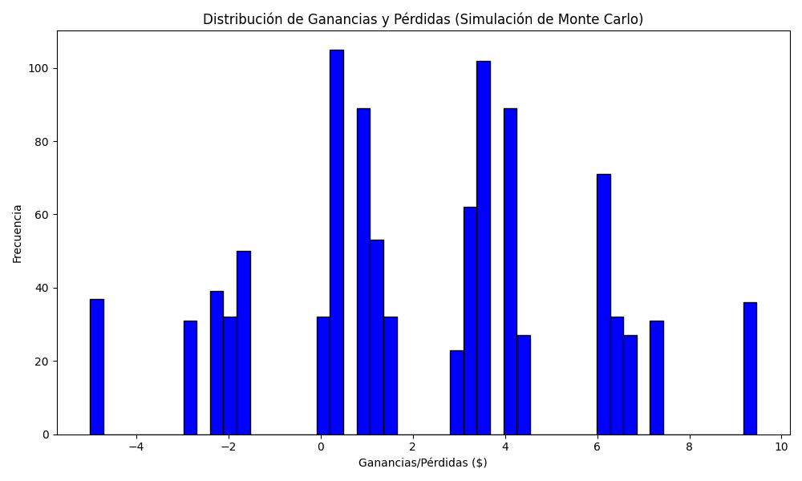
Promedio de Ganancia/Pérdida | Mediana de Ganancia/Pérdida | Ganancia/Pérdida Máxima | Ganancia/Pérdida Mínima | Probabilidad de Ganancia (>0)
2.23419 | 2.23 | 9.46 | -5 | 0.197

